Startup页面
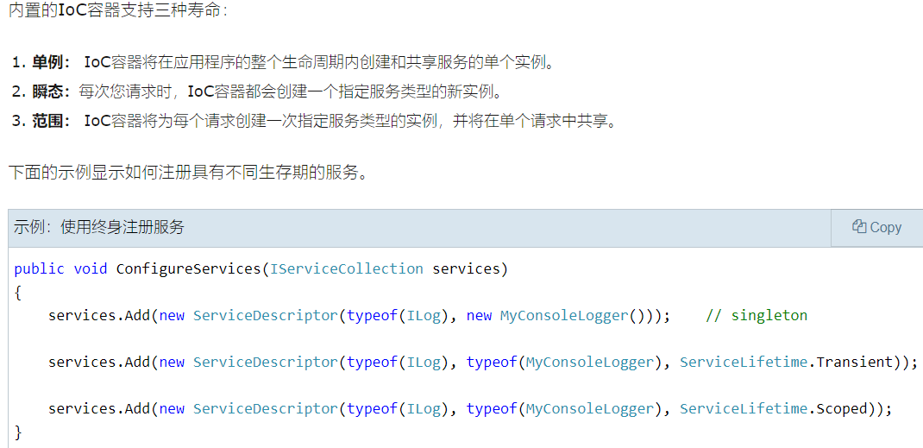
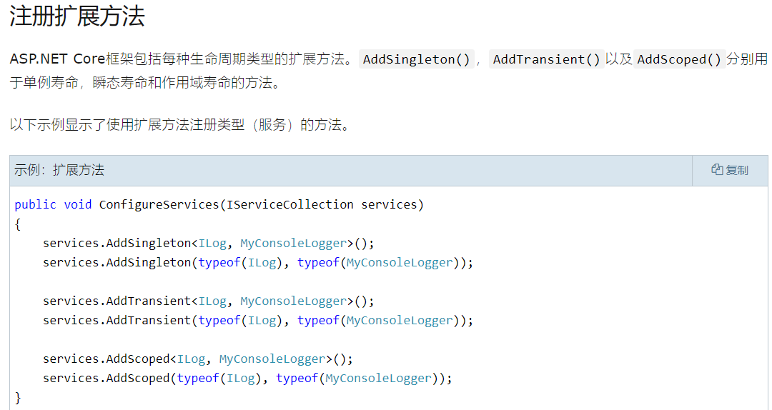
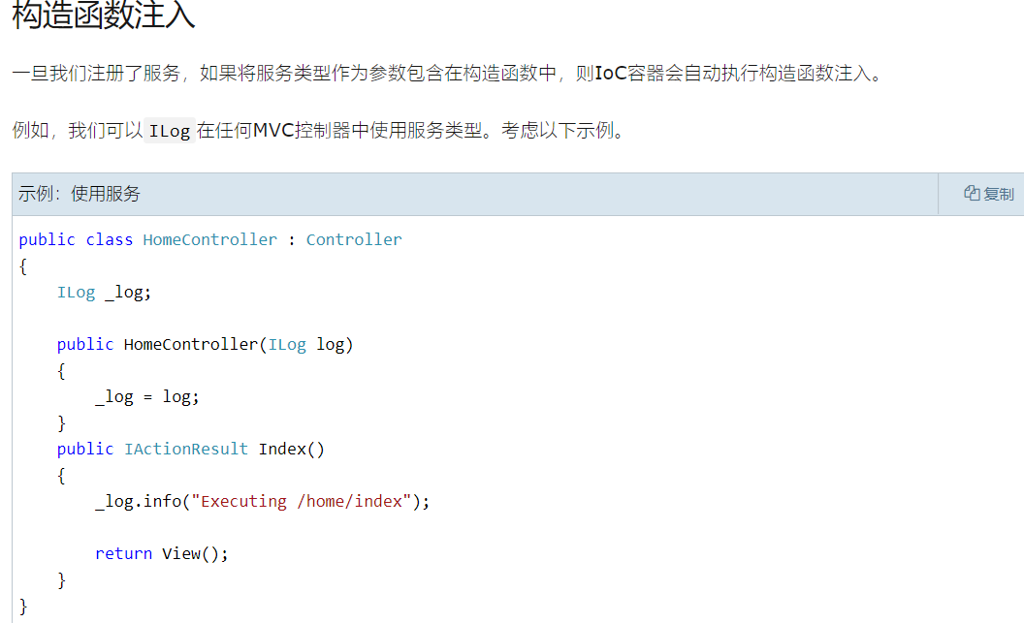
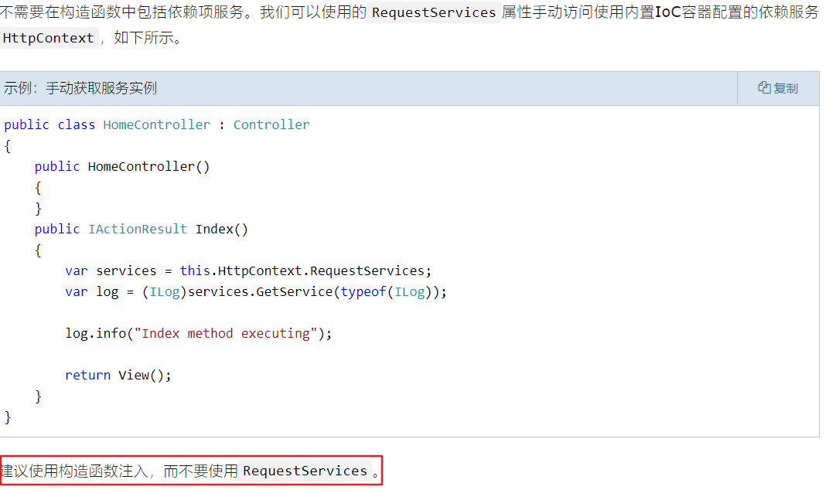
1.程序启动入口，configuration里面的内容有一部分是读取的appsetting.json的内容，还有其他的内容不清楚哪里读取的

2 Configure方法解析

Sheet1
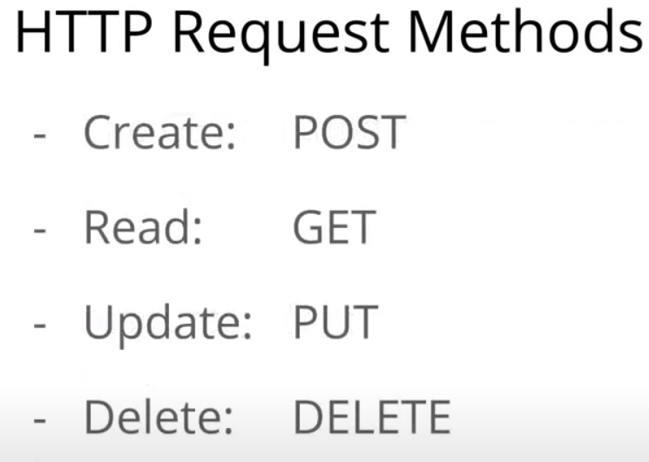

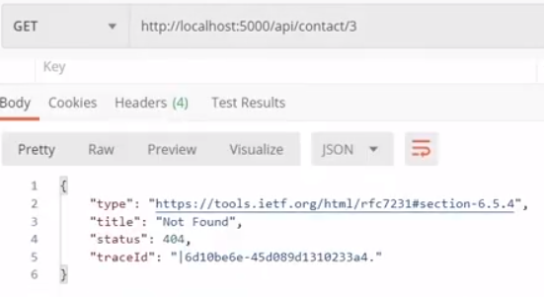

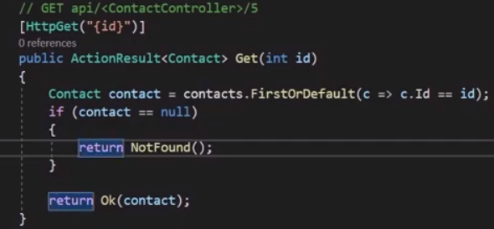

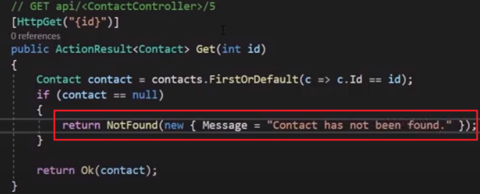

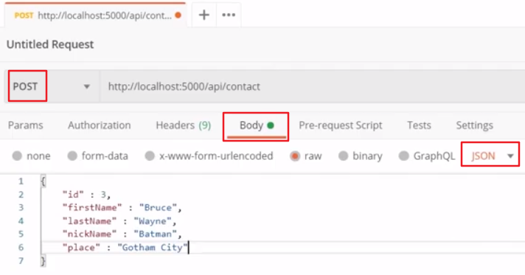

EF Core
1.安装插件
（1）Install-Package Microsoft.EntityFrameworkCore
（2）Install-Package Microsoft.EntityFrameworkCore.SqlServer
（3）Install-Package Microsoft.EntityFrameworkCore.Tools
（4）Install-Package Microsoft.EntityFrameworkCore.SqlServer.Desig

2.敲下面的命令生成数据模型表
Scaffold-DbContext "Data Source=WXSQL003;Initial Catalog=Facility;User ID=FacilityUser;Password=FacilityUser" Microsoft.EntityFrameworkCore.SqlServer -OutputDir DBModels
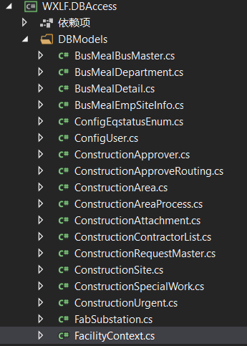
默认项目一定要选对，不然会生成在错误的项目里面

3.后续如数据库新增或删减表，在命令后加-Force
Scaffold-DbContext "Data Source=WXSQL003;Initial Catalog=Facility;User ID=FacilityUser;Password=FacilityUser" Microsoft.EntityFrameworkCore.SqlServer -OutputDir DBModels -Force

4.生成多个Context文件命令跟第2点一样

Sheet2
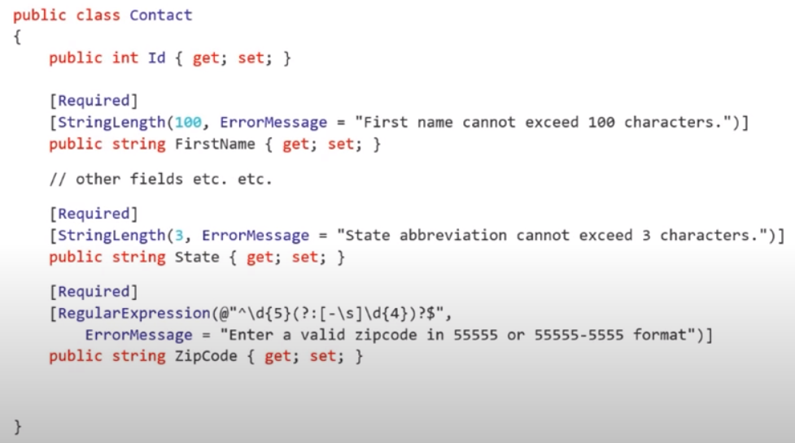

launchSettings.json
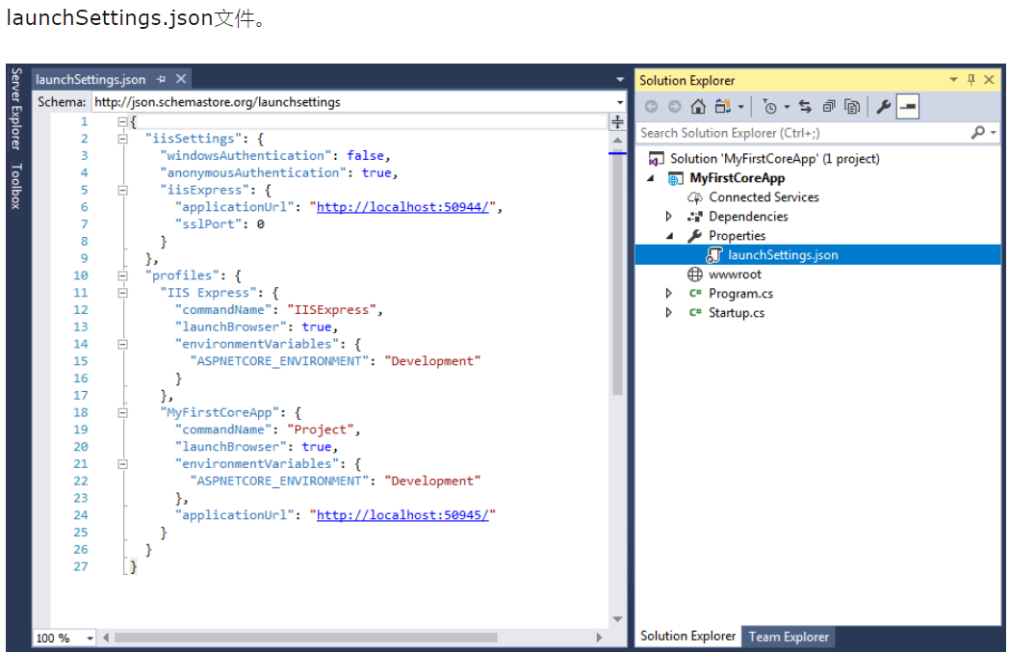

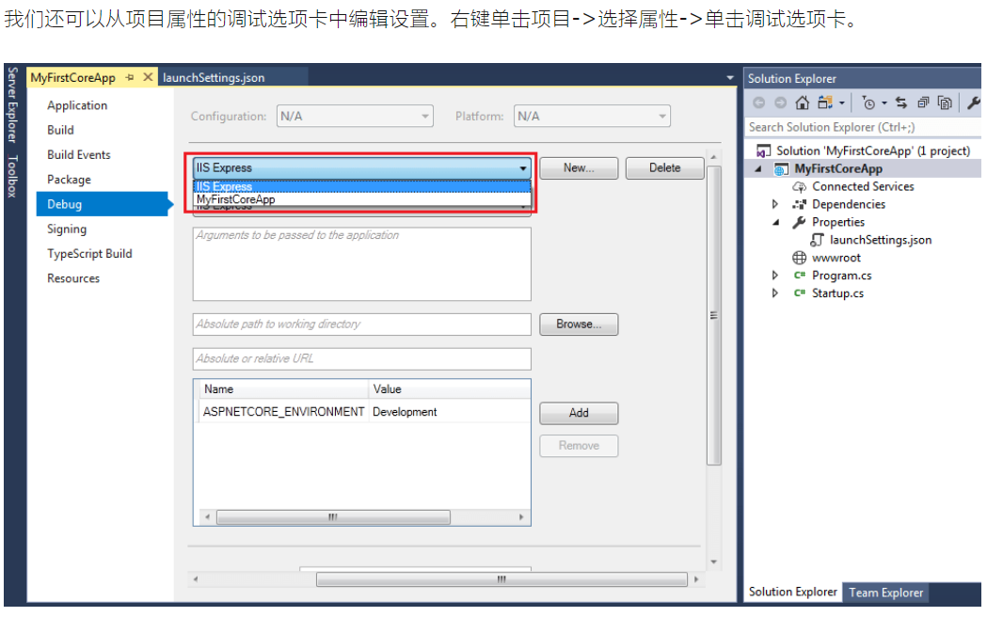

Controller获取configuration信息
